1
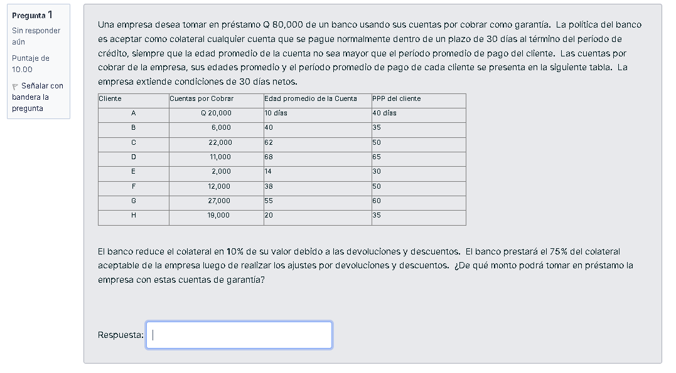
Cliente | Cuentas por Cobrar | Edad promedio de la Cuenta | PPP del cliente
A | Q 20,000 | 10 días | 40 días
B | 6,000 | 40 | 35
C | 22,000 | 62 | 50
D | 11,000 | 68 | 65
E | 2,000 | 14 | 30
F | 12,000 | 38 | 50
G | 27,000 | 55 | 60
H | 19,000 | 20 | 35

18000 | A
13500

1350 | E

8100 | F

18225 | G

12825 | H

valor total | 54000

2 y3
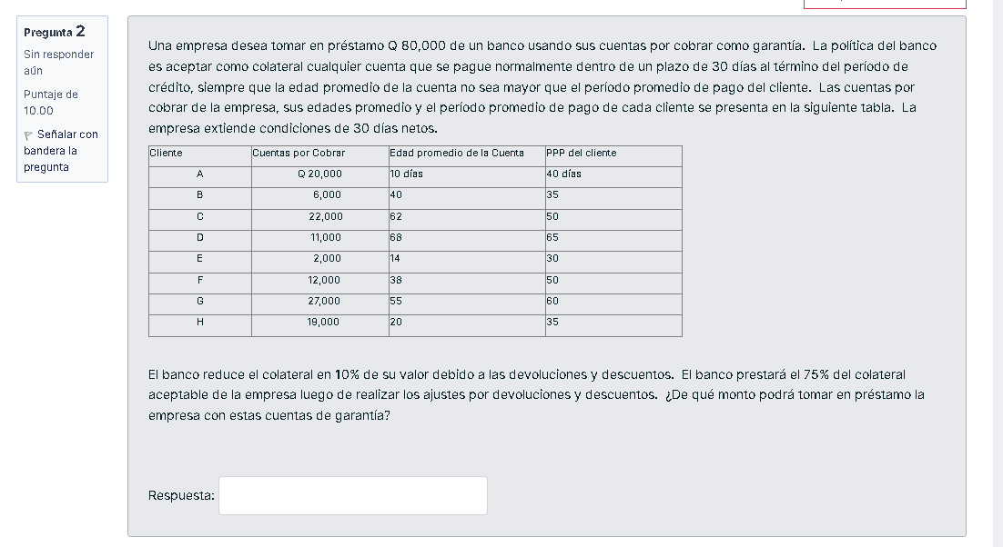
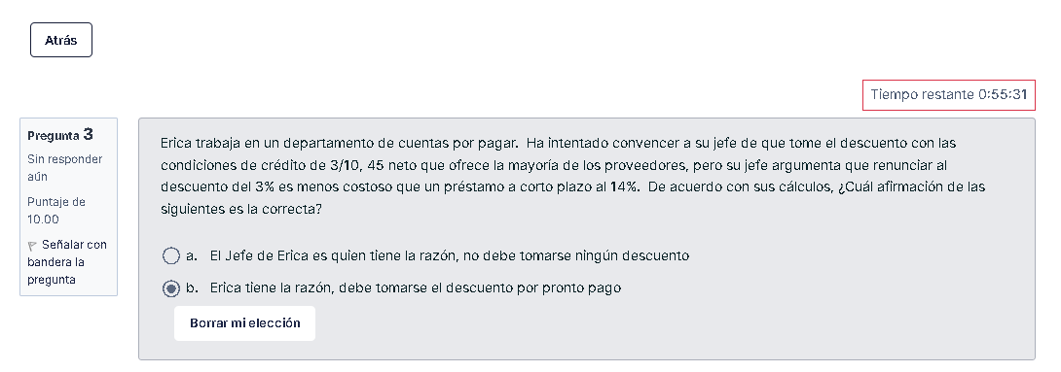

$$Costo de no aprovechar descuento= \frac{\% Descuento ofrecido}{100−\% Descuento ofrecido}∗\frac{Días del año}{Vencimiento Cuenta −Plazo del Descuento}$$

Plazo del descuento | 10
Vencimiento Cuenta | 45
Descuento ofrecido | 3%
Días del año | 365
Costo de no aprovechar el descuento | 32.25%

Erica tiene razón porque el costo de no aprovechar el descuento es mayor a la tasa del préstamo

5
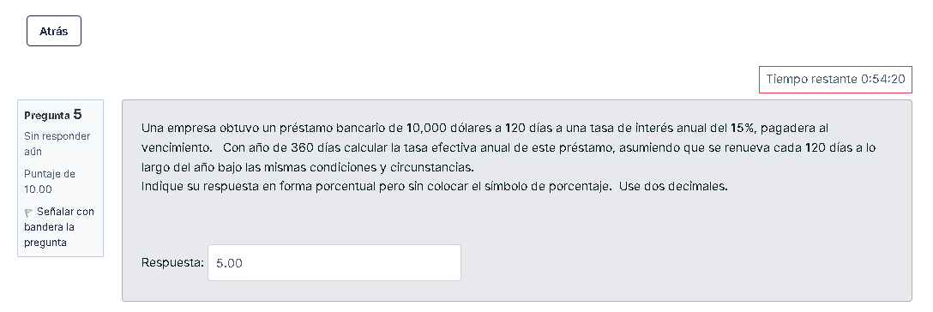

Valor del préstamo (Valor Presente en Ing. Económica) | $10,000.00 |  |  | P = | $10,000.00
Plazo | 120 | días |  | t = | 1 | año
Tasa de interés | 15.00% |  |  | n= | 3

Tasa efectiva a 120 días = 15%*120/360 = |  |  | 5.00% |  | 15.76% | 493.15

6 y 7
Proveedor | A | B
Plazo del descuento | 20 | 10
Vencimiento Cuenta | 60 | 55
Descuento ofrecido | 1% | 3%
Días del año | 365 | 365
Costo de no aprovechar el descuento | 9.22% | 25.09%

$$Costo de no aprovechar descuento= \frac{\% Descuento ofrecido}{100−\% Descuento ofrecido}∗\frac{Días del año}{Vencimiento Cuenta −Plazo del Descuento}$$

8
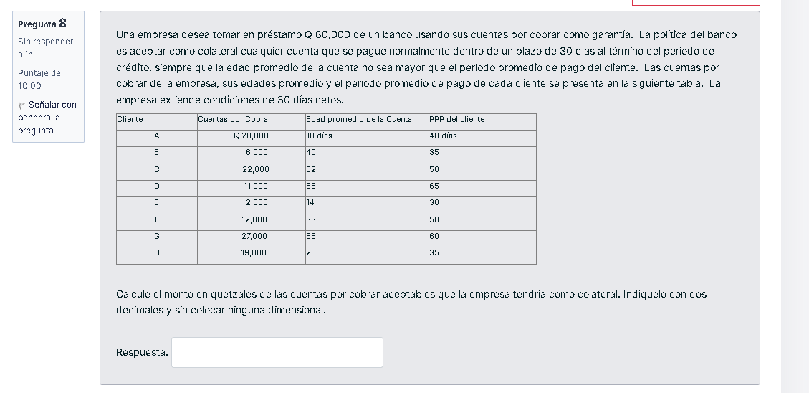
Cliente | Cuentas por Cobrar
A | $20,000.00
E | $2,000.00
F | $12,000.00
G | $27,000.00
H | $19,000.00
 | Q80,000.00

